关系图
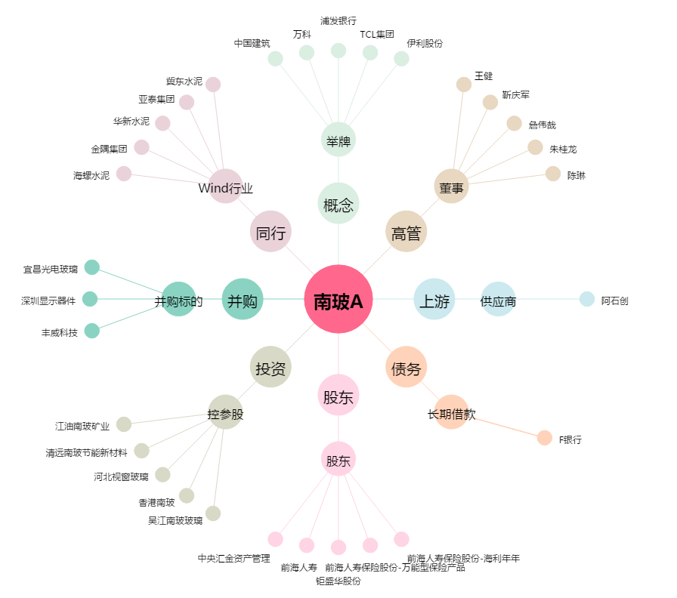
南玻A[000012.SZ] - 关系概览图

